Feuil1

 |  | 4e Tournoi des Ailes - 26 et 27 avril 2014
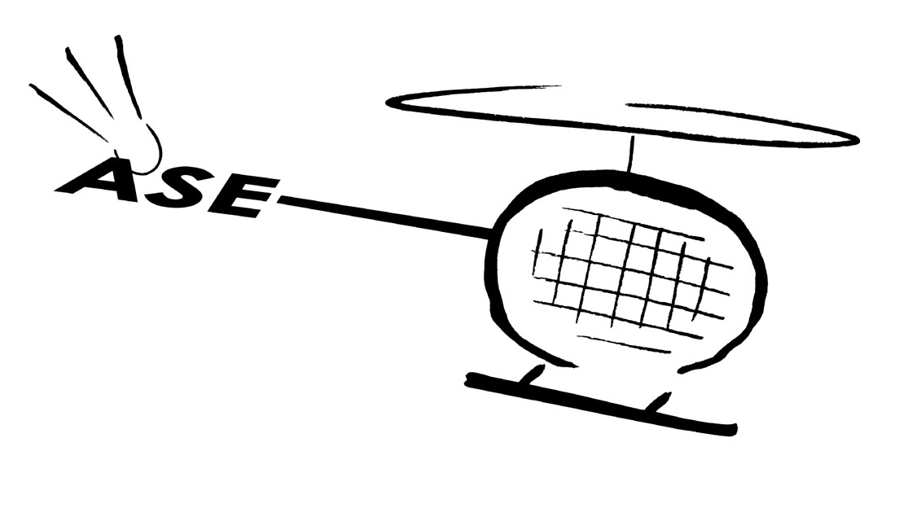
 |  | CLUB
 |  | ADRESSE

 |  | RESPONSABLE
 |  | TELEPHONE
 |  | MAIL

AILES SPORTIVES EUROCOPTER BADMINTON
TOURNOI ADULTE - Catégories C, D+ (D1/D2), D- (D3/D4), NC - 26 et 27 avril 2013
Doubles le samedi et mixtes le dimanche

NOM | PRENOM | Sexe | N° licence | Classement | MIXTE avec Nom Prénom | Club | Série (NC, D-, D+, C) | DOUBLE avec Nom Prénom | Club | Série (NC, D-, D+, C)

Feuille d'inscription à renvoyer par mail avant le 12 avril 2014 à Stéphanie JOUVE : asebad13@gmail.com
Validation des inscriptions à réception du chèque à l'ordre de "ASE Badminton"

 | TARIF : | 15 € | pour 1 tableau |  |  |  | Nombre d'inscrits dans 1 tableau :
 |  | 18 € | pour 2 tableaux |  |  |  | Nombre d'inscrits dans 2 tableaux :
 |  |  |  |  |  |  | Montant à payer : | 0 €

 |  |  | Règlement à envoyer à : | Stéphanie JOUVE |  | 06.81.62.12.90
 |  |  |  | 12 boulevard Victor Jauffret
 |  |  |  | 13450 GRANS

